상품제안서
루메나 FAN C2 휴대용 무선선풍기 | 상품코드: S27460

 |  |  |  |  |  |  | 02-713-8555 | www.synergygift.co.kr
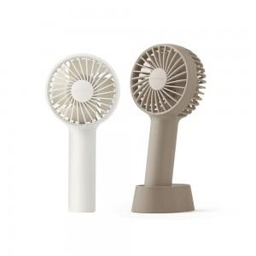

【상세/제작정보】

【인쇄/포장옵션】 | 레이저 / 포장지포장

【공급단가】 | 수량 | 100~ | 200~ | 300~ | 500~ | 1,000~
*VAT별도 | 단가 | 15,820원 | 15,570원 | 15,190원 | 14,810원 | 14,560원

【상품 URL】 | https://www.synergygift.co.kr:443/src/goods_detail.php?gdno=27460

